Обложка
Справочник по устойчивому развитию ПАО «ТГК-1»
Справочная информация обобщает основные показатели деятельности компании в области ESG за 2022-2025 гг.



Контактная информация:
Отдел акционерного капитала и работы с инвесторами
+7 (812) 688-35-04
ir@tgc1.ru

Cодержание
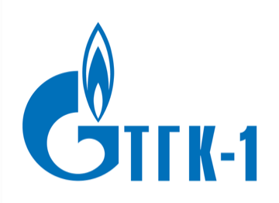
1 | 1
 | Русский
 | English

 | 1 | Глоссарий
 | 2 | Макроэкономические показатели
 | 3 | Финансовые показатели (РСБУ)
 | 4 | Финансовые показатели (МСФО)
 | 5 | Операционные показатели
 | 6 | Показатели ESG содержание
 |  | Документы
 |  | Экологические показатели
 |  | Энергосбережение
 |  | Социальные показатели
 |  | Охрана труда и промышленная безопасность
 |  | Корпоративное управление
 |  | Бизнес-этика
 |  | Экономические показатели
 |  | Цепочка поставок
 |  | НИОКР

Глоссарий


Глоссарий
ДМС | добровольное медицинское страхование
ЗШО | золошлаковые отходы
ЛОС | летучие органические соединения
ОИС | объекты интеллектуальной собственности
МСФО | Международные стандарты финансовой отчетности
НИОКР | научно-исследовательские и опытно-конструкторские работы
ОТиПБ | охрана труда и производственная безопасность
ОЭС | объединенная энергетическая система
РСБУ | Российские стандарты бухгалтерского учета
ТГК-1 | ПАО «ТГК-1»
ТЭР | топливно-энергетические ресурсы
ТЭЦ | теплоэлектроцентраль
УРУТ | удельный расход условного топлива
Единицы измерения
Гкал (гигакалория) | единица измерения тепловой энергии
кВт·ч (киловатт-час) | единица измерения электрической энергии
МВт (мегаватт) | единица измерения электрической мощности
Гкал/ч (гигакалория-час) | единица измерения тепловой мощности (нагрузки)
т у. т. | тонна условного топлива

